Sayfa1
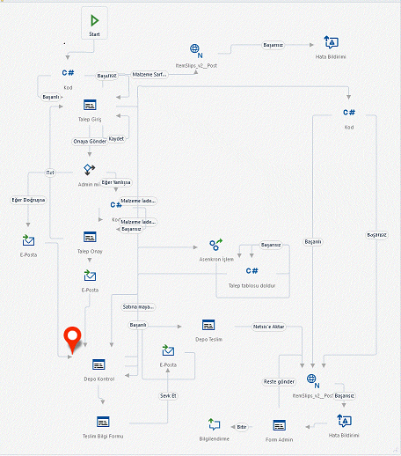
İşlem Adımları
1 | Akış Talep Giriş Ekranı ile başlar
2 | Talep giriş ekranında ilgili giriş ve çıkış deposu seçilerek talep edilen ürünlerin girişi yapılarak onaya gönderilir.
3 | Talep girişi yapan kullanıcının bağlı olduğu sorumlu varsa form bu kişinin onayına gönderilir.
4 | Sorumlu formu kontrol ettikten sonra onaylayarak stok kontrolü için depo onayına gönderir. Eğer 3. adımda talep eden kullanıcının sorumlusu yoksa akış direkt depo kontrolüne gönderilir.
5 | Akış Depo Kontrolüne gönderilirken talep edilen malzemeler ile ilgili bilgilendirme maili gönderilir.
6 | Depo kontrolüne gelen akış için depoda bakiye kontrolü yapıldıktan sonra Teslim tarihi, Araç Plakası ve Teslim alacak kişi bilgilerinin doldurulması için ilk talep eden kişiye gönderilir.
7 | Teslim tarihi, Araç Plakası ve Teslim alacak kişi bilgileri doldurulduktan sonra ürünlerin teslim edilmesi için süreç depoya geri gönderilir.
8 | 7. adımdaki onaydan sonra filoya araç ve ürünler ile ilgili bilgi maili gönderilir.
9 | Depodan teslim edilen ürünlerin Netsis' e aktar işlemi ile depolar arası transfer işlemi Netsis' te oluşur.

